замечания
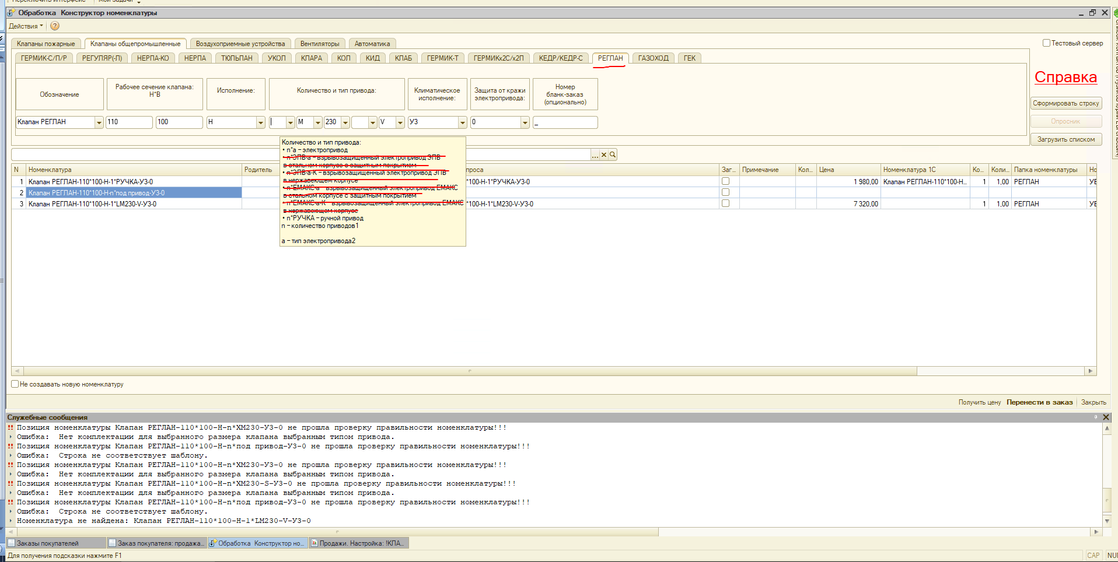 убрать лишнее
Убрать "под привод"
Убрать запись кроме ГЕРМИК-С | 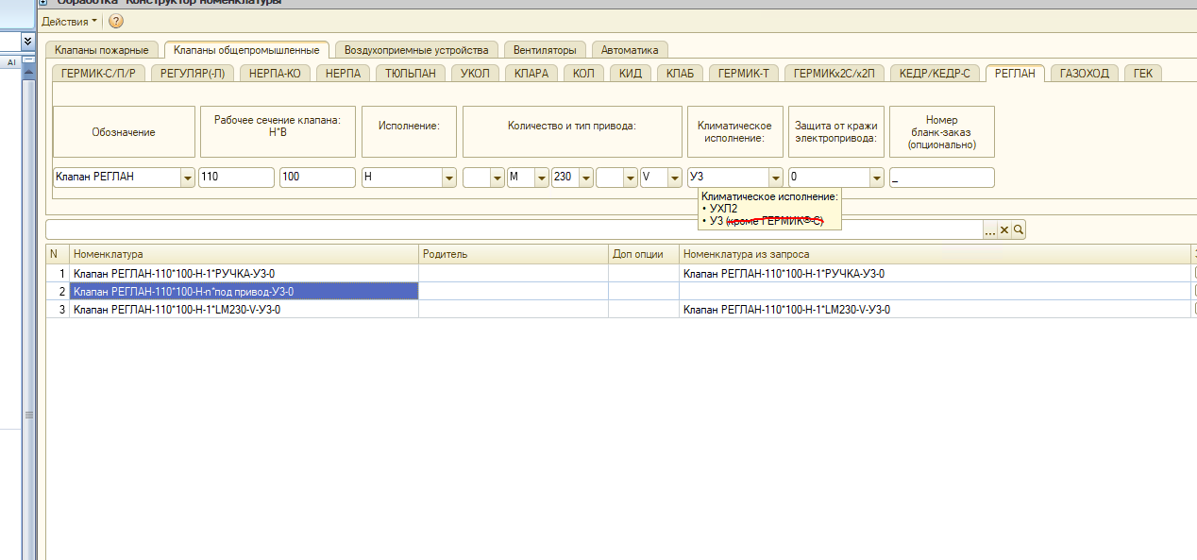
предложение: добавить тут подсказку что размер H начинается с 110 c шагом 100 до размера 2410

